Sheet1
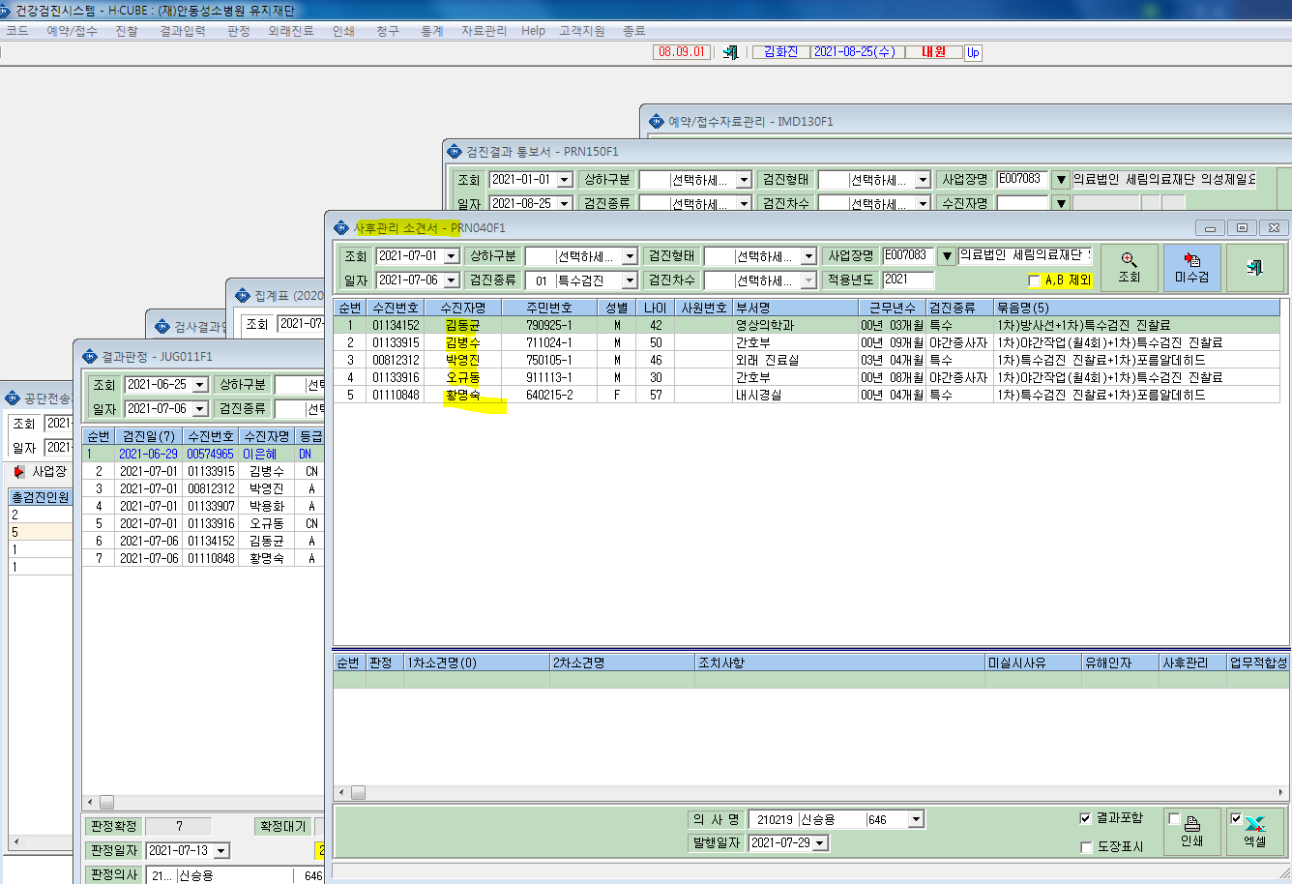
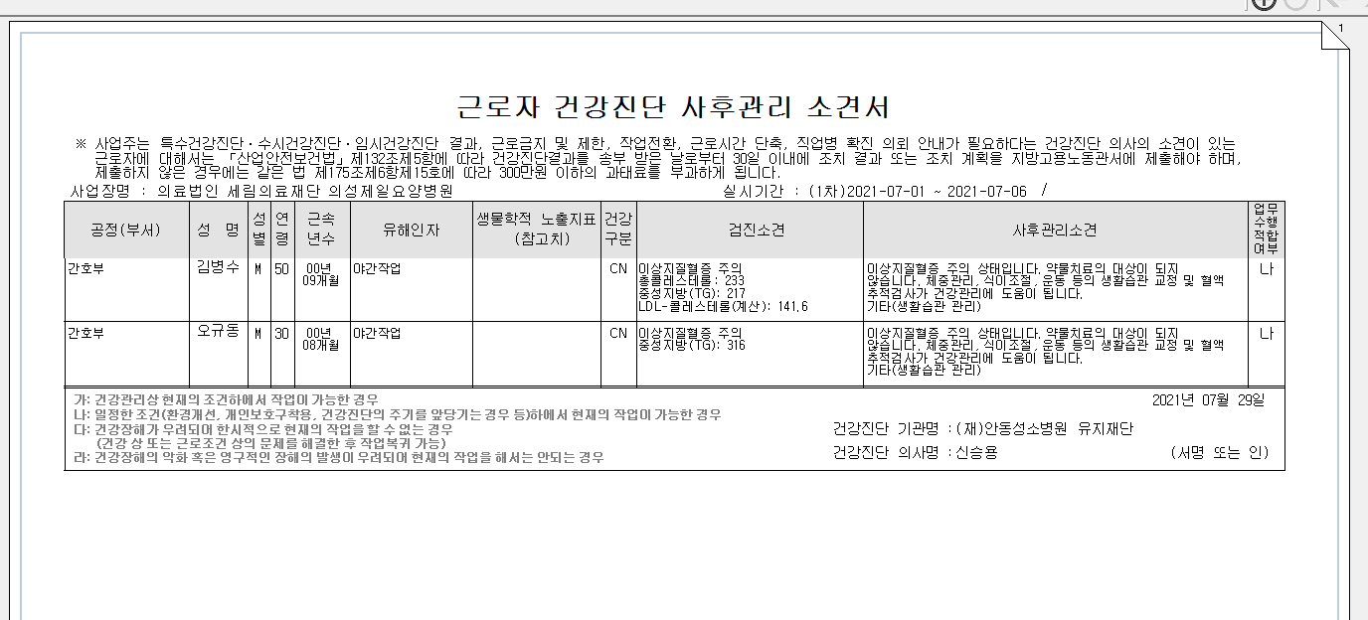
*사후관리소견서 출력시 3명 누락되어 출력됨.

